Chi tiết địa chất
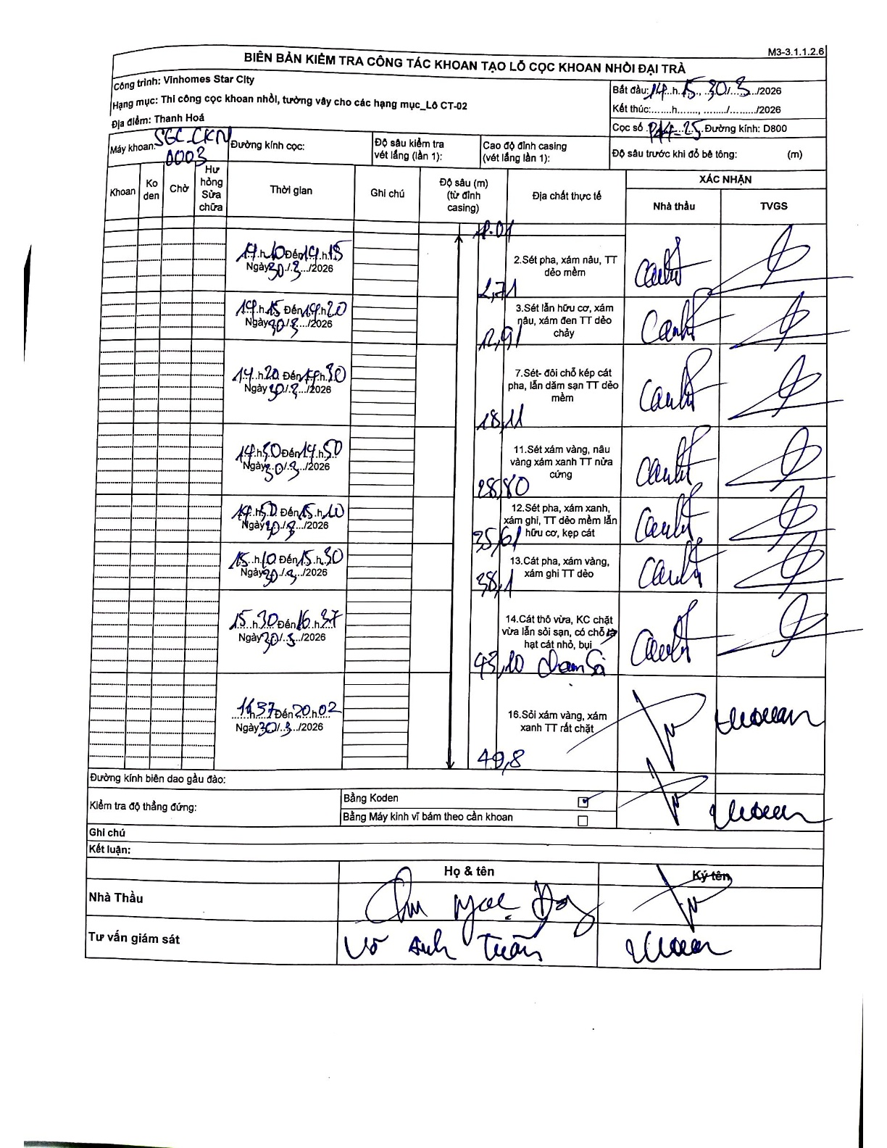
Dự án | Star City Thanh Hóa
Hạng mục | Thi công cọc khoan nhồi, tường vây cho các hạng mục_Lô CT-02
Tên bộ phận | Bảng kiểm tra công tác khoan tạo lỗ cọc khoan nhồi đại trà
Số hiệu cọc | P14-25
Tên Máy khoan | SGC-KCN0003
Đường kính | D800
Bắt đầu thi công | 17:10 30/03/2026
Kết thúc thi công | 20:02 30/03/2026

Địa chất TT | Đường kính | Mô tả lớp thiết kế | Từ (h) | Đến (h) | Cao độ từ | Cao độ đến | T.Gian (h) | Dài (m) | V (m/h) | Ghi chú
1 | D800 | Sét pha, xám nâu, TT dẻo mềm | 17:10 30/3/2026 | 17:15 30/3/2026 | -0.71 | -2.71 | 0.08 | 2 | 24 | Chiều dài tính từ đỉnh ống vách (2.71-0.71=2.0)
2 | D800 | Sét lẫn hữu cơ, xám nâu, xám đen TT dẻo chảy | 17:15 30/3/2026 | 17:20 30/3/2026 | -2.71 | -12.91 | 0.08 | 10.2 | 122.4
3 | D800 | Sét- đôi chỗ kẹp cát pha, lẫn dăm sạn TT dẻo mềm | 17:20 30/3/2026 | 17:50 30/3/2026 | -12.91 | -23.11 | 0.5 | 10.2 | 20.4
4 | D800 | Sét xám vàng, nâu vàng xám xanh TT nửa cứng | 17:50 30/3/2026 | 18:50 30/3/2026 | -23.11 | -28.8 | 1 | 5.69 | 5.69
5 | D800 | Sét pha, xám xanh, xám ghi, TT dẻo mềm lẫn hữu cơ, kẹp cát | 18:50 30/3/2026 | 19:10 30/3/2026 | -28.8 | -35.61 | 0.33 | 6.81 | 20.43
6 | D800 | Cát pha, xám vàng, xám ghi TT dẻo | 19:10 30/3/2026 | 19:30 30/3/2026 | -35.61 | -38.41 | 0.33 | 2.8 | 8.4
7 | D800 | Cát thô vừa, KC chặt vừa lẫn sỏi sạn, có chỗ kẹp hạt cát nhỏ, bụi | 19:30 30/3/2026 | 19:57 30/3/2026 | -38.41 | -43.2 | 0.45 | 4.79 | 10.64
8 | D800 | Sỏi xám vàng, xám xanh TT rất chặt | 19:57 30/3/2026 | 20:02 30/3/2026 | -43.2 | -49.8 | 0.08 | 6.6 | 79.2

ẢNH BIÊN BẢN GỐC

